BA_001
 | BOMBAS DE AGUA
 | Mediante dos bombas (m1 y m2) se controla el nivel de un depósito.
 | El depóstio tiene dos boyas (b1 y b2).
 | Cuando el niviel está por debajo de la boya el contacto correspondiente está abierto.
 | Las bombas sacan agua de dos pozos.
 | Si no hay agua en el pozo la bomba no funciona. Para controlar ésto, cada pozo lleva un sensor (n1 y n2).

 | El sistema funciona de la siguiente forma:
 | Si el nivel de depósito supera la boya b1, las bombas están paradas.
 | Si el nivel de depósito está entre la boya b1 y la b2, funciona la bomba m1, si hay agua suficiente en el pozo 1.
 | Si no hay agua en el pozo 1 pero la hay en el 2, funciona la bomba m2.

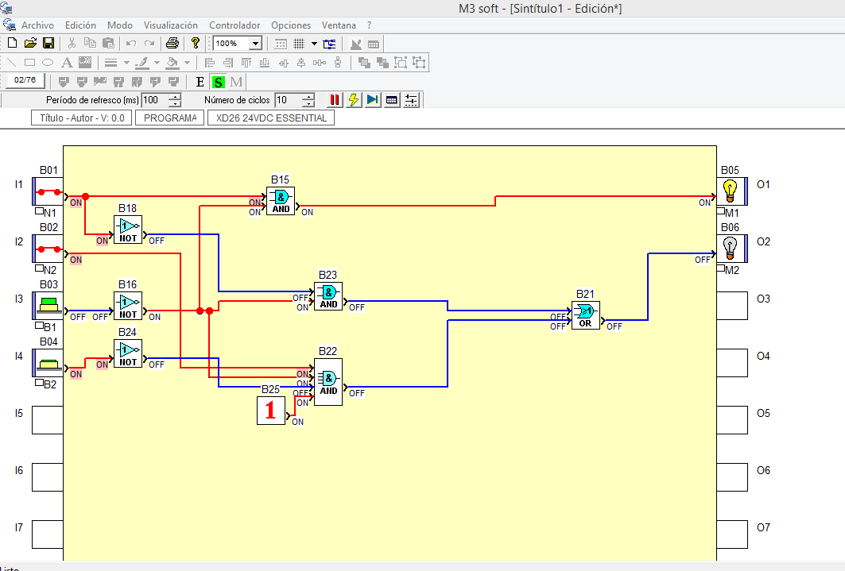
 | n1 | n2 | b1 | b2 | m1 | m2
0 | 0 | 0 | 0 | 0 | 0 | 0 | M1 |  | b1/b2
1 | 0 | 0 | 0 | 1 | 0 | 0 |  |  | 00 | 01 | 11 | 10
2 | 0 | 0 | 1 | 0 | 0 | 0 | n1/n2 | 00 | 0 | 0 | 0 | 0
3 | 0 | 0 | 1 | 1 | 0 | 0 |  | 01 | 0 | 0 | 0 | 0
4 | 0 | 1 | 0 | 0 | 0 | 1 |  | 11 | 1 | 1 | 0 | 0
5 | 0 | 1 | 0 | 1 | 0 | 1 |  | 10 | 1 | 1 | 0 | 0
6 | 0 | 1 | 1 | 0 | 0 | 0 | M1 = B1' . N1
7 | 0 | 1 | 1 | 1 | 0 | 0
8 | 1 | 0 | 0 | 0 | 1 | 0 | M2 |  | b1/b2
9 | 1 | 0 | 0 | 1 | 1 | 0 |  |  | 00 | 01 | 11 | 10
10 | 1 | 0 | 1 | 0 | 0 | 0 | n1/n2 | 00 | 0 | 0 | 0 | 0
11 | 1 | 0 | 1 | 1 | 0 | 0 |  | 01 | 1 | 1 | 0 | 0
12 | 1 | 1 | 0 | 0 | 1 | 1 |  | 11 | 1 | 0 | 0 | 0
13 | 1 | 1 | 0 | 1 | 1 | 0 |  | 10 | 0 | 0 | 0 | 0
14 | 1 | 1 | 1 | 0 | 0 | 0 | M2=B1'.N1'.N2+N1.N2.B1'.B2'
15 | 1 | 1 | 1 | 1 | 0 | 0

